assignment-1
All OK

assignment-2
№ | レビュー日 | ステータス | 部分 | エラー タイプ | 箇所 | レビュー内容 | レビュー者 | 対応内容 | 対応日 | 対応者 | 備考
1 | 2021-10-29 | Open | 部分 | Improvement |  | 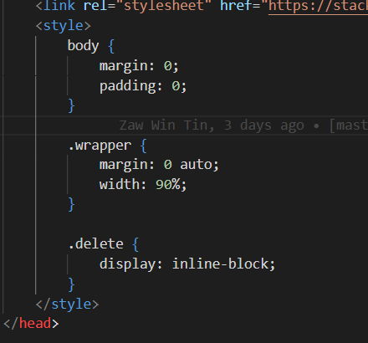 Please write external css | Phue Pwint Phway | Complete by creating public/css/style.css
1 | 2021-10-29 | Open | 部分 | Improvement |  | Please check format | Phue Pwint Phway | Complete

